令和４年度仕入税額報告書（様式第３号）
参考：交付決定及び額の確定通知書（令和４年～６年は共通）
様式第３号（第10条関係）
ご提出いただく際に日付をご記入ください。
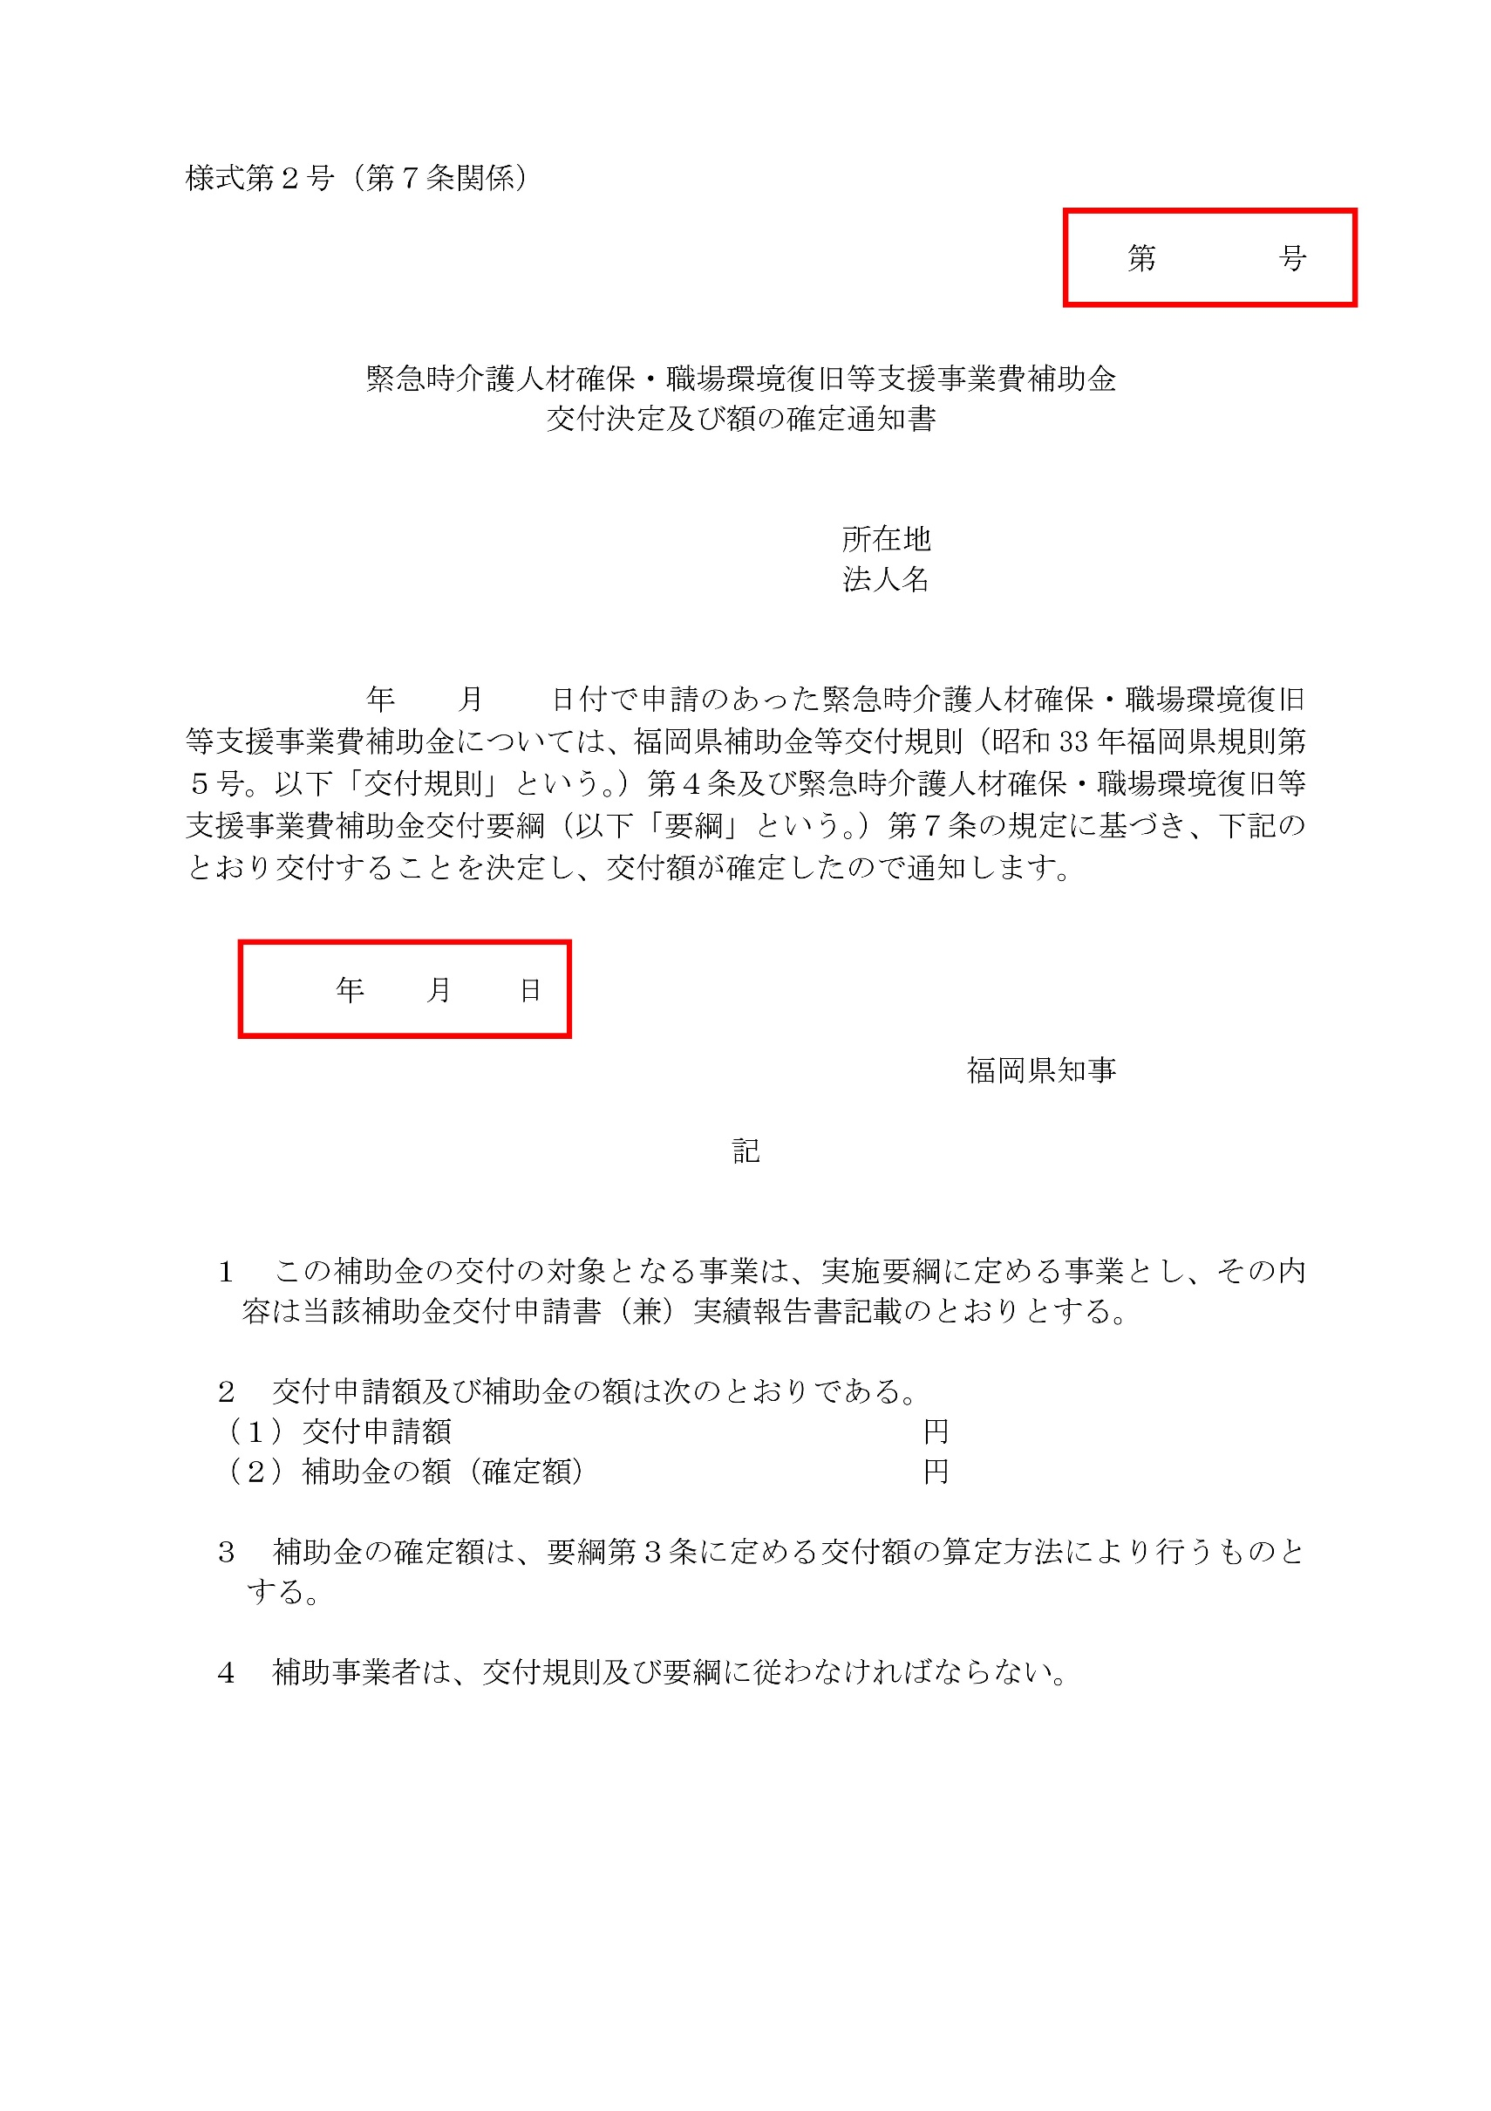
 |  |  |  | 令和 年 月 日

福 岡 県 知 事 殿

法人の所在地、法人名、代表者職氏名をご記入ください。
※押印は不要です。
 | 所在地
 | 法人名
 | 代表者職氏名
お手元の交付決定通知書をご確認いただき、令和４年度の【交付決定及び額の確定通知書】かご確認ください。
例）〇：４介第1234号
×：５介第5678号
こちらを転記してください。
令和４年度消費税及び地方消費税に係る仕入控除税額報告書

こちらには【交付決定及び額の確定通知書】の日付及び文書番号をご記入ください。
本補助金を複数回申請し、複数の交付決定通知がある場合は、お手数ですがこのシートをコピーして複数作成してください。
令和 年 月 日４介第 号により交付決定があった緊急時介護人材
確保・職場環境復旧等支援事業費補助金について、緊急時介護人材確保・職場環境
復旧等支援事業費補助金交付要綱第10条に基づき、下記のとおり報告します。

記

こちらには【交付決定及び額の確定通知書】の金額をご記入ください。
１ 福岡県補助金等交付規則（昭和33年福岡県規則第５号）第14条の規定に基
づく額の確定額又は事業実績報告額
 |  | 金 | 円

こちらには今回の補助金に係る仕入控除税額をご記入ください。
※別紙A～Dをもとに金額をご記入ください。
返還がない場合０円としてください。
２ 消費税及び地方消費税の申告により確定した消費税及び地方消費税に係る仕
入控除税額（要県補助金返還相当額）
 |  | 金 | 円

添付資料がない場合でも、こちらは修正する必要はありません。
３ 添付書類
・消費税及び地方消費税に係る仕入控除税額報告書別紙 （A～Dの様式のうちいずれかを添付）
・消費税の確定申告書の写し（確定申告を行っている場合）等

令和５年度仕入税額報告書（様式第３号）
参考：交付決定及び額の確定通知書
（令和４年～６年は共通）
様式第３号（第10条関係）
ご提出いただく際に日付をご記入ください。
 |  |  |  | 令和 年 月 日

福 岡 県 知 事 殿

法人の所在地、法人名、代表者職氏名をご記入ください。
※押印は不要です。
 | 所在地
 | 法人名
 | 代表者職氏名
お手元の交付決定通知書をご確認いただき、令和５年度の【交付決定及び額の確定通知書】かご確認ください。
例）〇：５介第1234号
×：４介第5678号
こちらを転記してください。
令和５年度消費税及び地方消費税に係る仕入控除税額報告書

こちらには【交付決定及び額の確定通知書】の日付及び文書番号をご記入ください。
本補助金を複数回申請し、複数の交付決定通知がある場合は、お手数ですがこのシートをコピーして複数作成してください。
令和 年 月 日５介第 号により交付決定があった緊急時介護人材
確保・職場環境復旧等支援事業費補助金について、緊急時介護人材確保・職場環境
復旧等支援事業費補助金交付要綱第10条に基づき、下記のとおり報告します。

記

こちらには【交付決定及び額の確定通知書】の金額をご記入ください。
１ 福岡県補助金等交付規則（昭和33年福岡県規則第５号）第14条の規定に基
づく額の確定額又は事業実績報告額
 |  | 金 | 円

こちらには今回の補助金に係る仕入控除税額をご記入ください。
※別紙A～Dをもとに金額をご記入ください。
返還がない場合０円としてください。
２ 消費税及び地方消費税の申告により確定した消費税及び地方消費税に係る仕
入控除税額（要県補助金返還相当額）
 |  | 金 | 円

添付資料がない場合でも、こちらは修正する必要はありません。
３ 添付書類
・消費税及び地方消費税に係る仕入控除税額報告書別紙 （A～Dの様式のうちいずれかを添付）
・消費税の確定申告書の写し（確定申告を行っている場合）等

令和６年度仕入税額報告書（様式第３号） (2)
参考：交付決定及び額の確定通知書
（令和４年～６年は共通）
様式第３号（第10条関係）
ご提出いただく際に日付をご記入ください。
 |  |  |  | 令和 年 月 日

福 岡 県 知 事 殿

法人の所在地、法人名、代表者職氏名をご記入ください。
※押印は不要です。
 | 所在地
 | 法人名
 | 代表者職氏名
お手元の交付決定通知書をご確認いただき、令和６年度の【交付決定及び額の確定通知書】かご確認ください。
例）〇：６介第1234号
×：５介第5678号
こちらを転記してください。
令和６年度消費税及び地方消費税に係る仕入控除税額報告書

こちらには【交付決定及び額の確定通知書】の日付及び文書番号をご記入ください。
本補助金を複数回申請し、複数の交付決定通知がある場合は、お手数ですがこのシートをコピーして複数作成してください。
令和 年 月 日６介第 号により交付決定があった緊急時介護人材
確保・職場環境復旧等支援事業費補助金について、緊急時介護人材確保・職場環境
復旧等支援事業費補助金交付要綱第10条に基づき、下記のとおり報告します。

記

こちらには【交付決定及び額の確定通知書】の金額をご記入ください。
１ 福岡県補助金等交付規則（昭和33年福岡県規則第５号）第14条の規定に基
づく額の確定額又は事業実績報告額
 |  | 金 | 円

こちらには今回の補助金に係る仕入控除税額をご記入ください。
※別紙A～Dをもとに金額をご記入ください。
返還がない場合０円としてください。
２ 消費税及び地方消費税の申告により確定した消費税及び地方消費税に係る仕
入控除税額（要県補助金返還相当額）
 |  | 金 | 円

添付資料がない場合でも、こちらは修正する必要はありません。
３ 添付書類
・消費税及び地方消費税に係る仕入控除税額報告書別紙 （A～Dの様式のうちいずれかを添付）
・消費税の確定申告書の写し（確定申告を行っている場合）等

